説明書
 | 第39回全日本シニア選手権大会 愛知県内申込みファイル入力説明
 | 【警告】 本件は誰でも気軽に申し込めるものではありません。 必ず団体責任者が取り纏めて申し込みしてください。 複数団体を取り纏めて1件のファイルで送っていただけると大変助かります。
 | ★同一団体からの複数回にまたがる申込は受理しません。 必ず所属団体の責任者が取り纏めてから提出すること、 同一団体の複数申込は全て廃棄します。 ★単複申し込む際はかならず1団体から申込をすること、 単と複別々の申込は受理できません。
 | ★令和4年 7月25日（月）0：00～8月1 日（月）24：00 以外は届かないように設定しますので絶対に送らないでください。
 | ★エクセルファイル（拡張子xls）以外は受理しません。 わざわざPDFに変換していただくと、またそれをスプレッドシート化してファイルを作り直す大変煩雑な作業になりますのでご遠慮ください。
 | ★メール本文には「団体」「申込責任者」を書いてください。 記入がないと紛れて処理できないことがあります。
 | 2019年度より会員番号は10桁に変更されています。 必ず10桁の新会員番号を入力するようにしてください。 新しい会員番号がわからない場合は所属連盟に確認してください。
 | 以上の最低限のルールと常識を守ってお送り いただければ必ず返信します。

・ |  | でぬりつぶされたセルのみ入力することができます
 | （計算式がくずれないようにその他は保護されています）

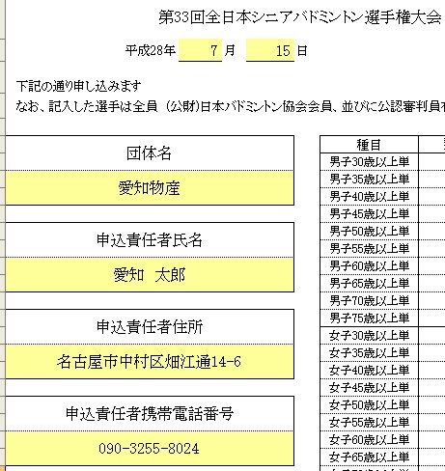
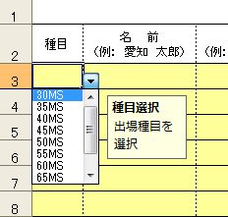
図2
・ | まず、申込書のシートに日付、申込責任者の各情報を記入してください（図1）
図1
・ | 次に,各種目にそれぞれ申込む選手の情報を入力してください

・ | 種目はそれぞれドロップダウンリストから選択してください（図2）

・ | 単・複とも上からランク順に記入してください
 | （組合せに影響しますので上から強い順番に記入してください）

・ | 名前 は苗字と名前の間にを全角スペースをいれてください

・ | ふりがな はひらがなで、苗字と名前の間にを全角スペースをいれてください

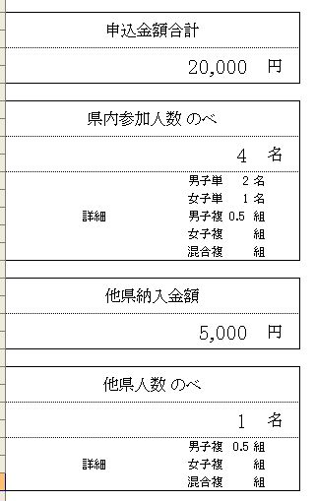
図4
・ | 所属チーム名 は協会に登録しているチーム名を記入してください
 | (例：岡崎フェニックス、東海クラブ、新日鐵住金名古屋、個人登録、など)

・ | 生年月日 は西暦で1963/6/11 という形式で記入してください
 | 年齢は自動で表示されます

・ | 所属県 は愛知を入力します
 | 複で他県の選手と組んで出場する場合はその選手の所属する県を入力してください

・ | 他出場種目 他に出場種目がある場合、会員番号を正しく記入していれば 自動で表示されます
 | （※単と混合複は同時に出場することができません）

・ | 出場資格は★（複のみ）→Ａ→Ｂ→①～⑤とあるなかで最初に該当する項目を選らんでください
 | なので前回BEST16入りした場合は75歳以上だろうと県社会人に出場してようと
 | Ａを選択、という具合に上からみて最初に当てはまる資格を選らんでください

・ | 会員番号（10桁） は必須ですので必ず記入してください

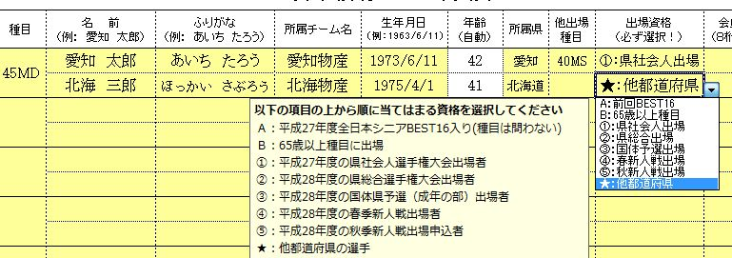
図3
・ | 審判等級 は取得している審判資格の等級（1級・2級・３級）を記入してください
 | 審判資格を持っていない選手は申込できません

・ | 混合複は男子が上女子が下に氏名を記入してください

・ | 「集約」のシートは記入する必要はありません

・ | 記入が全て終わりましたら「申込書」に参加料の合計が表示されますのでご確認ください（図4）

※ | その他不明な点がありましたら 競技委員会 浅井までお問合せください

 | 愛知県バドミントン協会 競技委員会 内田 公明 info@badminton-aichi.com
 |  |  | 更新履歴
 |  |  | 2021/7 2021年用に更新

